画像
1 | 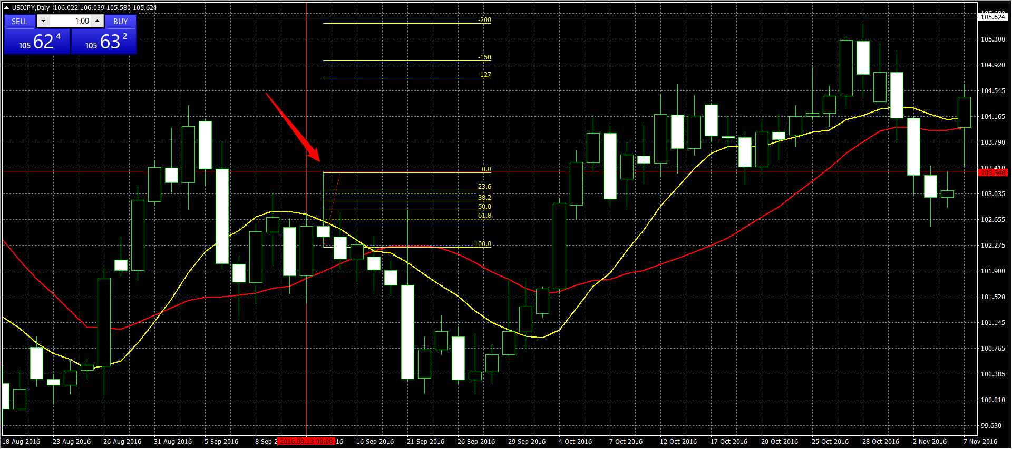
2
3
4 | 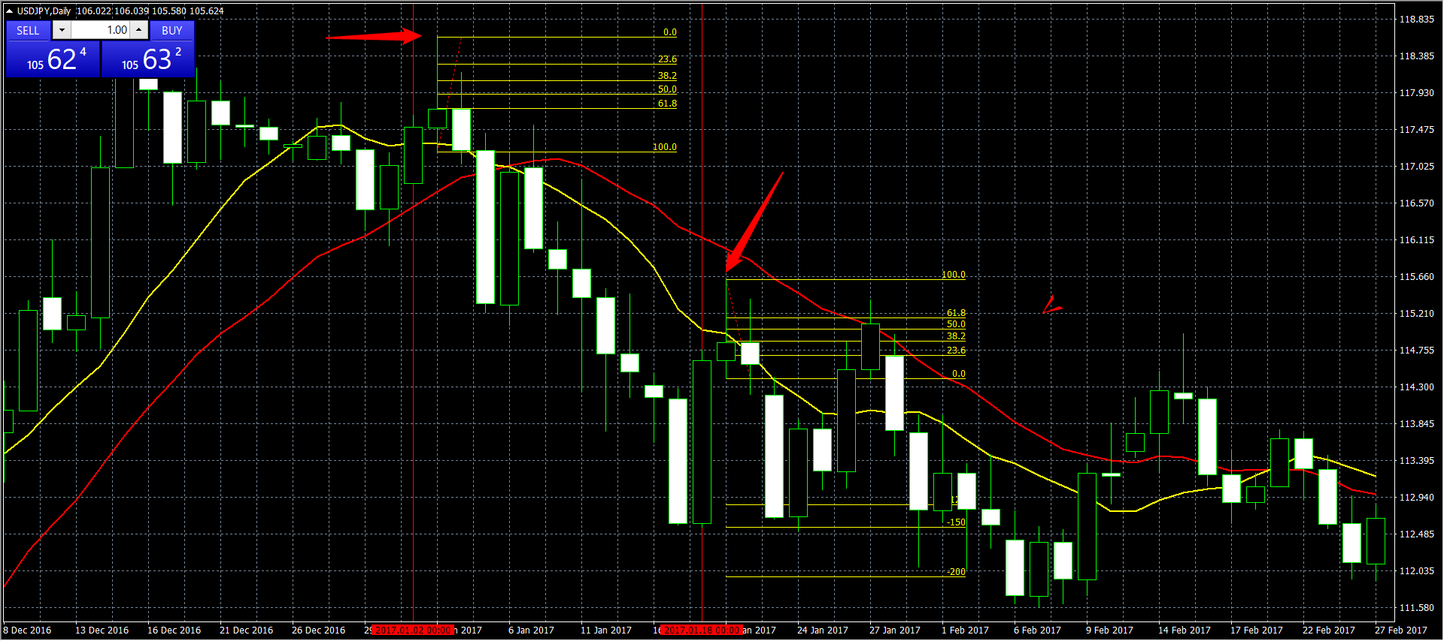
5
6
7 | 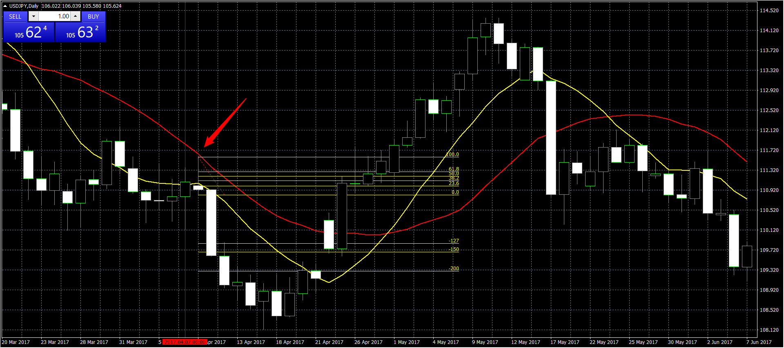
8
9
10
11
12
13
14
15
16
17
18
18
19
20
21
22 | 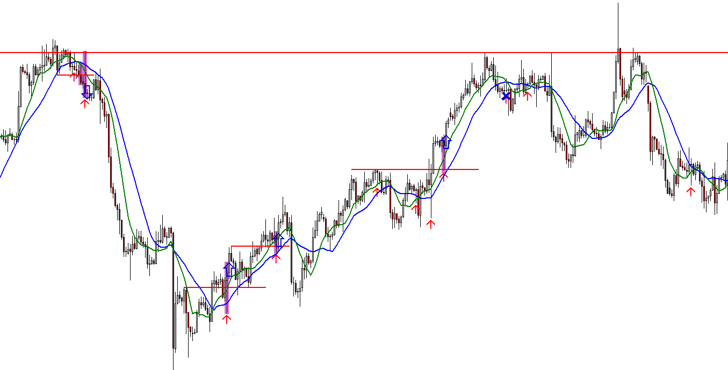
23 | 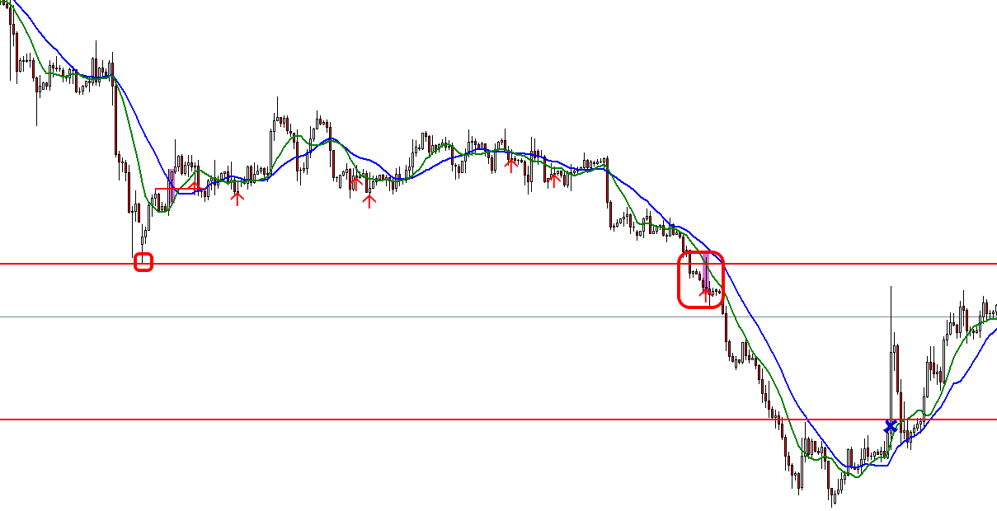
24
25
26
27
28
29

